상품제안서
베스트픽 여행용 크로스백 하드캐리어파우치 | 상품코드: S44639

 |  |  |  |  |  |  | 02-713-8555 | www.synergygift.co.kr
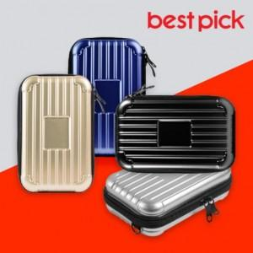

【상세/제작정보】

【인쇄/포장옵션】 | 에폭시 / 포장지포장

【공급단가】 | 수량 | 100~ | 300~ | 1,000~ | 3,000~ | 5,000~
*VAT별도 | 실버 | 4,550원 | 4,300원 | 4,090원 | 3,990원 | 3,920원
 | 샴페인 골드 | 4,550원 | 4,300원 | 4,090원 | 3,990원 | 3,920원
 | 블랙 | 4,550원 | 4,300원 | 4,090원 | 3,990원 | 3,920원
 | 네이비 | 4,550원 | 4,300원 | 4,090원 | 3,990원 | 3,920원

【상품 URL】 | https://www.synergygift.co.kr:443/src/goods_detail.php?gdno=44639

